Riktlinjer & övrigt
Riktlinjer för tävlingsverksamhet | Övrigt

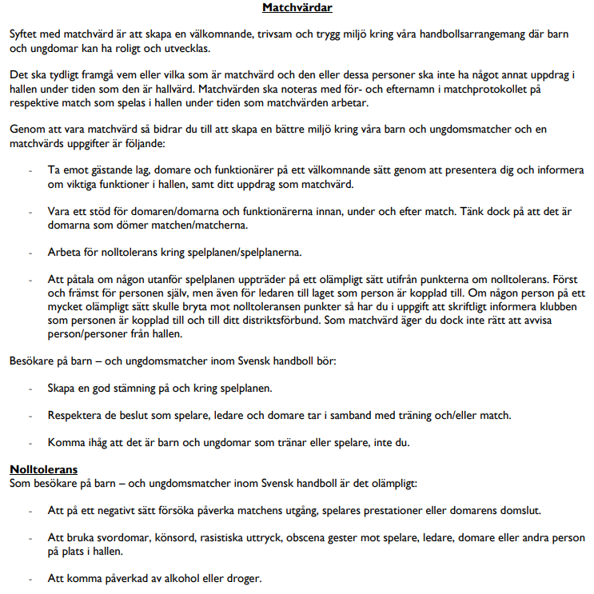

SENIOR DIV 2,3,4 OCH ÄLDRE UNGDOM (U15- U19)
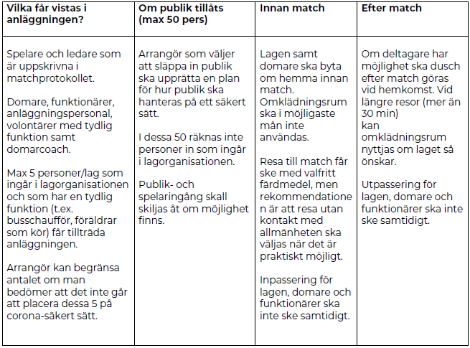

Arrangör ska minst 2 dagar innan informera gästande lag vilka regler som gäller.
Arrangerande förening bestämmer själva om man vill ha upp till 50 personer i publiken.

